目次
OIS インターンシップ

概要
 | インターンシップ用資料

要件定義書
基本設計書
詳細設計書

実装
テスト

概要
インターン概要
< 目次
< 前へ
次へ>
2016年度インターシップの概要を説明します。

【趣旨】

・ アプリ開発の業務を体験してもらう。

・ ユーザーに近い目線で開発を行っていく過程を見せる。

・ テストを実施し、品質を高める。

【内容】

・androidアプリケーションの開発をやってもらう。

・インターン生には内部設計・プログラミング・テストフェーズを実施してもらう。

30分
・開発手順（ウォーターフォールモデル）

30分

1時間

2時間

2時間

・品質を意識したテストを行ってもらうため、金銭の計算にバグが出そうにしておく。

技術力 ＜ 話が分かる人

要件定義書
要件定義書
< 目次
< 前へ
次へ>
プロジェクト名 2016年度インターンシップ

リスト、カード、ダイアログを
使えるサービスなら何でもいい気がします。
X社の要件

データベース
主婦層をターゲットとした、ECサイトのネイティブアプリを開発して欲しい。

作成依頼
アプリ
サーバー
現在、小物・衣類・食品を扱うECサイトが稼働しているが、情報量が多くなってきた。
ネイティブアプリにすると、レスポンス・ユーザビリティの向上が見込める。
まずは、プロトタイプを使ってイメージを膨らませたい。

現在のサービスでは、以下の流れで商品の購入を行う。
 | 1. 商品を閲覧して、欲しい商品をカートに入れる。
 | 2. カートに入っている商品を清算する。
 | 3. 購入の確認を行い、購入完了

清算は以下の条件がある。（他にも条件を加えたい）
 | ・消費税は8%
 | ・税込で3000円以上で送料無料、3000円未満は送料として350円を税込価格に加算する。
 | ・税抜合計の100円毎にポイントが1ポイントずつ溜まる。
稼働中
 | ・ポイントは1000ポイントで1000円分の割引として使える。
WEB版
 | ・毎月20,30日は税抜価格から5%OFF

アプリ版の追加の機能として以下を考えている。（時間があれば）
 | ・ 食品は2時間おき(10~18時)に4つの品物をセール品になる。
 |  | → ユーザーが認知できるようにポップを出してほしい。

 | ・ 商品のリストはカテゴリ毎(衣類、食品、家電 etc..)でタブ切り替えできるようにしてほしい。
 |  | → 横スライドか、タブのどちらかが良いらしい。

基本設計書
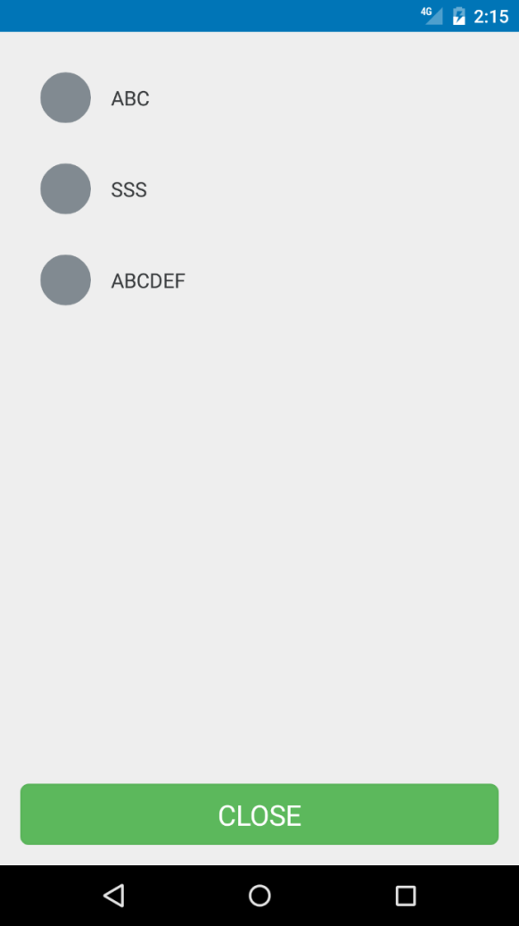
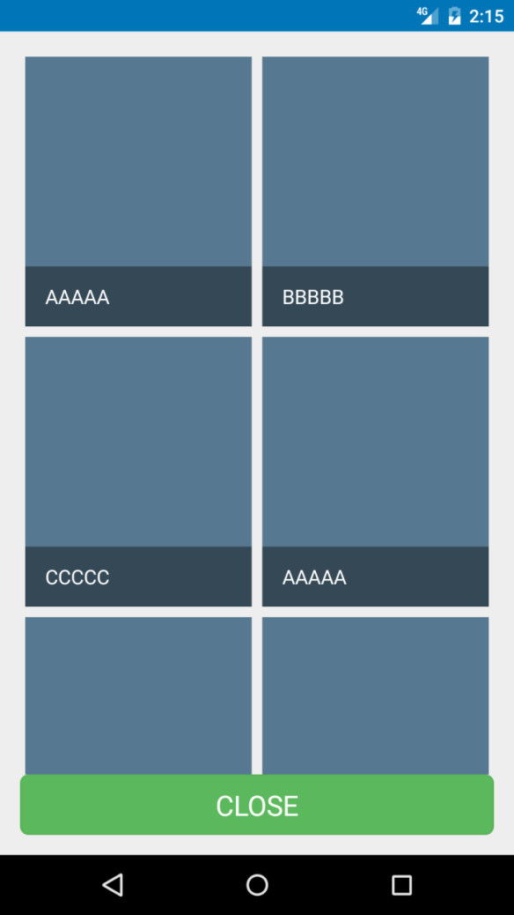
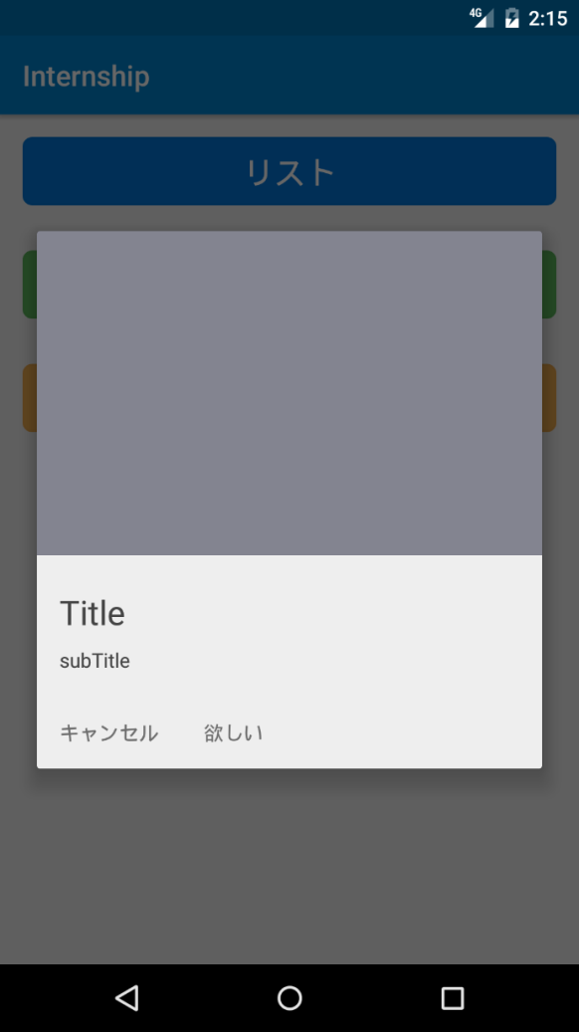
基本設計書
< 目次
< 前へ
次へ>
プロジェクト名 2016年度インターンシップ

現在のサービスで使用しているデータの一覧を提供

シート「データ一覧」を参照

開発環境について |  | レイアウトなどは、詳細で詰めてもらう。(基本設計？)

使用するソフトウェア
 | ・AndroidStudio

既存で開発に使ったView周りの部品を代用する。
・各部品はフラグメントとなっており、パラメータを渡せばどの画面、領域でも表示できるようになっている。
・使用したフレームワークは、android-bootstrap
・デザインのベースは Google マテリアルデザイン
素組したイメージ

詳細設計書
詳細設計
< 目次
< 前へ
次へ>
プロジェクト名 2016年度インターンシップ

DFD書いてもらうのが良い？ （画面設計書の方がよい？） | クラス図のベースはこちらで作成
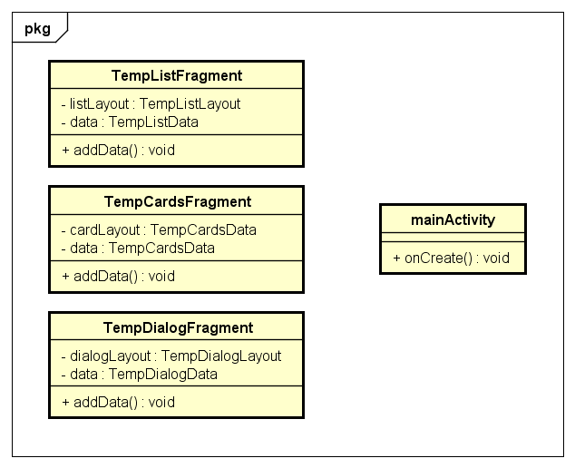
あとで、作ります
課題１ 全体的なDFD（フローチャートが良いのか）

画面の配置を計算
商品データ

商品一覧画面

カート
商品選択中

商品をタップ

入力データ
・ 合計金額
・ 所持ポイント
・ 現在日時
課題２ 会計処理のフローチャート

開始
入力データ
・ 清算前合計金額
・ 所持ポイント
・ 現在日にち（1~31）
・ ポイント使用有無（YES, NO）

処理
開始

分岐
Yes
現在日にちが20または30
No

例：所持ポイントを
1000引く
No
Yes

税抜価格から5%OFF
割引金額 = 税込金額 * 0.05（端数切り上げ）

終了
ポイントの使用

No

Yes
ポイントの移動
割引価格 = 割引価格 - 1000
会計後ポイント = -1000

清算後合計金額の計算
清算後合計金額 = (清算前合計金額 - 割引金額) * 1.08

ポイントの使用
No

Yes
加算ポイントの計算
会計後ポイント = 清算後合計金額 /100

清算後合計金額 ＞＝ 3000
No

Yes

送料を加算
送料 = 350
清算後合計金額 = 清算後合計金額 + 350

開始

出力データ
・ 清算後合計金額
・ 割引金額
・ 送料
・ 会計後ポイント（-1000以上）

実装
実装
< 目次
< 前へ
次へ>
プロジェクト名 2016年度インターンシップ

資料として実装の手順の説明書などは作る必要がありそうです。
コーディング
 | DI | 仕様変更で読み出すクラスを切り替えれる設計を（共通のInterfaceを噛ますように）

 | 拡張性を伝えれるように

コンパイル

完成

テスト
テスト
< 目次
< 前へ
次へ>
プロジェクト名 2016年度インターンシップ

システムテストをやってもらう

1. テスト項目書作成

2. 実機による動作確認（テスト実施）

試験項目書（後で作り直します。）
 | No. | 項目 | 確認観点 | 条件 | 確認内容
 | 1 | XXXX | XXXX | XXXX | XXXX
 | 2
 | 3
 | 4
 | 5
 | 6
 | 7
 | 8
 | 9
 |  |  | ・
 |  |  | ・
 |  |  | ・

Sheet2
入力データ
・ 清算前合計金額
・ 所持ポイント
・ 現在日にち（1~31）
・ ポイント使用有無（YES, NO）

開始

現在日にちが20または30
No
入力データ
・ 清算前合計金額
・ 所持ポイント
・ 現在日にち（1~31）
・ ポイント使用有無（YES, NO）
Yes
開始
税抜価格から5%OFF
割引金額 = 税込金額 * 0.05（端数切り上げ）
入力データ |  |  |  | 期待される出力データ |  |  |  | 結果
清算前金額 | 所持ポイント | 現在日にち | ポイント使用 | 清算後金額 | 割引金額 | 送料 | 会計後ポイント
 |  |  |  |  |  |  |  | ○

ポイントの使用
No
ポイントの移動
割引価格 = 割引価格 - 1000
会計後ポイント = -1000
Yes

清算後合計金額の計算
清算後合計金額 = (清算前合計金額 - 割引金額) * 1.08

ポイントの使用
No

Yes
加算ポイントの計算
会計後ポイント = 清算後合計金額 /100

清算後合計金額 ＞＝ 3000
No
Yes
送料を加算
送料 = 350
清算後合計金額 = 清算後合計金額 + 350

終了
出力データ
・ 清算後合計金額
・ 割引金額
・ 送料
・ 会計後ポイント（-1000以上）

終了
出力データ
・ 清算後合計金額
・ 割引金額
・ 送料
・ 会計後ポイント（-1000以上）

